Sheet1
 | ChEMBL ID | Molecular Weight | Polar Surface Area | Smiles | Tanimoto_Similarity (ECFP4)
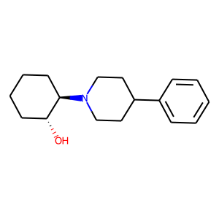 | CHEMBL20730 | 259.39 | 23.47 | O[C@@H]1CCCC[C@H]1N1CCC(c2ccccc2)CC1 | 0.2619047619
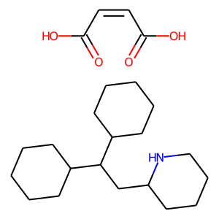 | CHEMBL1334033 | 393.57 | 12.03 | C1CCC(C(CC2CCCCN2)C2CCCCC2)CC1.O=C(O)/C=C\C(=O)O | 0.24444444444
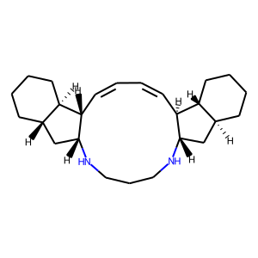 | CHEMBL2177349 | 368.61 | 24.06 | C1=C/[C@@H]2[C@H](C[C@@H]3CCCC[C@H]32)NCCCN[C@@H]2C[C@@H]3CCCC[C@H]3[C@@H]2/C=C/1 | 0.21428571429
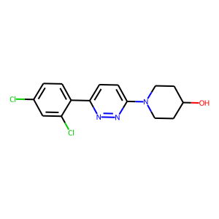 | CHEMBL122858 | 324.21 | 49.25 | OC1CCN(c2ccc(-c3ccc(Cl)cc3Cl)nn2)CC1 | 0.19230769231
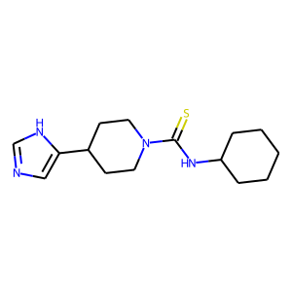 | CHEMBL260374 | 292.45 | 43.95 | S=C(NC1CCCCC1)N1CCC(c2cnc[nH]2)CC1 | 0.18867924528
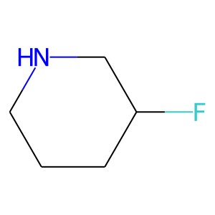 | CHEMBL1162289 | 103.14 | 12.03 | FC1CCCNC1 | 0.17142857143
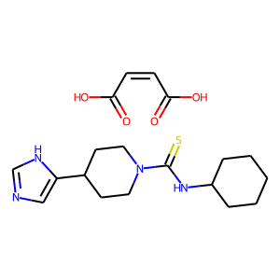 | CHEMBL1256702 | 408.52 | 43.95 | O=C(O)/C=C\C(=O)O.S=C(NC1CCCCC1)N1CCC(c2cnc[nH]2)CC1 | 0.16393442623
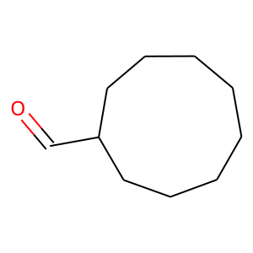 | CHEMBL18486 | 154.25 | 17.07 | O=CC1CCCCCCCC1 | 0.15151515152
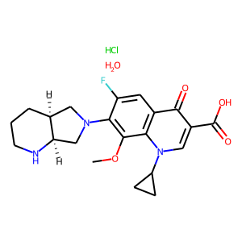 | CHEMBL2326947 | 455.91 | 83.80 | COc1c(N2C[C@@H]3CCCN[C@@H]3C2)c(F)cc2c(=O)c(C(=O)O)cn(C3CC3)c12.Cl.O | 0.14666666667
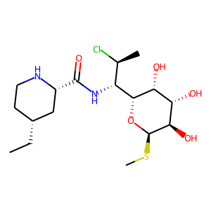 | CHEMBL1652611 | 410.96 | 111.05 | CC[C@@H]1CCN[C@H](C(=O)N[C@H]([C@H](C)Cl)[C@H]2O[C@H](SC)[C@H](O)[C@@H](O)[C@H]2O)C1 | 0.13432835821
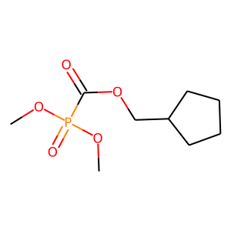 | CHEMBL91202 | 236.2 | 61.83 | COP(=O)(OC)C(=O)OCC1CCCC1 | 0.13333333333
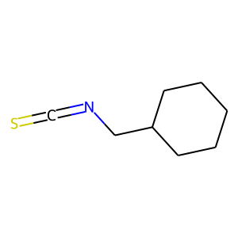 | CHEMBL2151142 | 155.27 | 12.36 | S=C=NCC1CCCCC1 | 0.13157894737
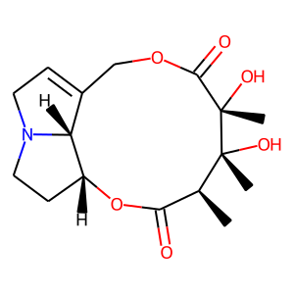 | CHEMBL521035 | 325.36 | 96.30 | C[C@H]1C(=O)O[C@@H]2CCN3CC=C(COC(=O)[C@](C)(O)[C@]1(C)O)[C@H]23 | 0.13114754098
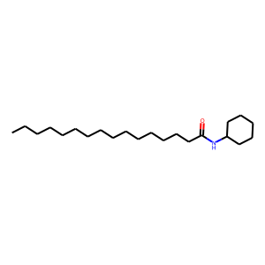 | CHEMBL287537 | 337.59 | 29.10 | CCCCCCCCCCCCCCCC(=O)NC1CCCCC1 | 0.13043478261
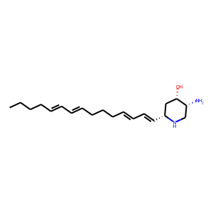 | CHEMBL447108 | 318.51 | 58.28 | CCCC/C=C/C=C/CCC/C=C/C=C/[C@@H]1C[C@H](O)[C@H](N)CN1 | 0.12962962963
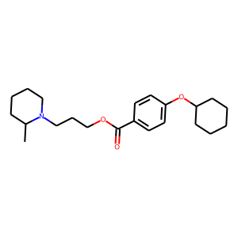 | CHEMBL127487 | 359.51 | 38.77 | CC1CCCCN1CCCOC(=O)c1ccc(OC2CCCCC2)cc1 | 0.12903225806
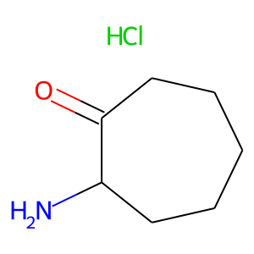 | CHEMBL1668627 | 163.65 | 43.09 | Cl.NC1CCCCCC1=O | 0.12820512821
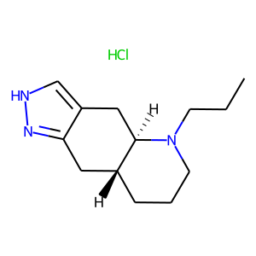 | CHEMBL1256574 | 255.79 | 31.92 | CCCN1CCC[C@@H]2Cc3n[nH]cc3C[C@H]21.Cl | 0.12727272727
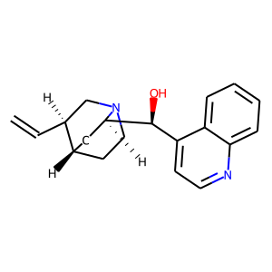 | CHEMBL588619 | 294.4 | 36.36 | C=C[C@H]1CN2CC[C@H]1C[C@@H]2[C@@H](O)c1ccnc2ccccc12 | 0.12698412698
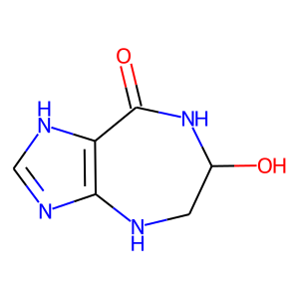 | CHEMBL2203870 | 168.16 | 90.04 | O=C1NC(O)CNc2nc[nH]c21 | 0.125

